Sheet1
易运维各平台的地址和内部账号—20201112

序号 | 平台 | 地址 |  | 账号 | 描述
1 | V2.0 | 测试 | 192.168.16.211:2190（无法登陆） | 维保商：13710469933/123456 业主：15920155721/123456 运营：15666666666/123456 | 早期版本，包含维保端、业主端、运营端
 |  | 正式 | plf.cleos.com.cn | 维保商：13418037826/123456 业主：15920154444/123456 运营：15999999999/123456
2 | 工厂 | 测试 | 192.168.16.211:1690 | 13866666666/123456（国灵） 13926282541/123456(国灵pmc) 13033333333/123456(国灵pmc) 15918726670/123456(西门口) 17699401657/123456（览讯） 15920150000/123456(览讯) | 国灵测试
 |  |  | 192.168.16.211:1090（无法登陆） | 15920155721/123456 | 暂用天加
 |  | 正式 | tpm.ticachina.com:7994 | 15920155721/123456 15918773001/123456 | 天加
 |  |  | fplf.cleos.com.cn | 15920155721/123456（天加） 13823637023/123456(欧科翟总） 15912345678/lyh123(览讯) 18026285534/123456(览讯) 13066666666/123456(国灵) 13866666666/123456（国灵） 15920155720/123456(西门口) 13800000000/123456(青岛中车) 13805327305/123456(青岛中车) 13805327777/123456(青岛中车)
3 | 实验室 | 测试 | 192.168.16.212:2699 | 15920155721/123456（泛美） 13928865345/123456(南宁) 13699887766（南宁管理员）13928865345（南宁普通用户） 15626409278/123456(斗门疾控) 13222222222/123456(斗门疾控) | 暂主要用于泛美/南宁地铁
 |  | 正式 | lplf.cleos.com.cn | 17728195332/123456（泛美） 15920155721/123456(泛美) 13699887766/canlead1（南宁地铁） 13924252627/123456（南宁地铁） 15626409278/123456(斗门疾控) 13927272727/272727(斗门疾控) 13751866709/123456(省疾控) 15920152015/123456(省疾控)
 |  | things.js | http://www.thingjs.com/guide/?m=sample | thingjs帐号 reg_defaut_66069174@thingjs.com abc123!! 小田修改3d并同步了之后需要在things.js上面也同步
4 | 公建/3.0医院 | 测试 | 192.168.16.211:3090 | 15920155721/123456 | 医院和公建的基础版本
 |  | 测试 | 192.168.16.212:3090 | 18888888881/123456(清河医院) 18999999991/123456(虚拟繁昌医院) 18888888885/123456(演示繁昌医院) 18888888884/123456(河北航空医院) 15999999999/123456(运营)
 |  | 正式 | hplf.cleos.com.cn | 18888888881/123456(清河医院) 18999999991/123456(虚拟繁昌医院) 18888888885/123456(演示繁昌医院) 18888888884/123456(河北航空医院) 15999999999/123456(运营) 18088888888/123456(河北党校) 13352052993/123456(保定中钞)
5 | V3.1医院（以及维保商3.0的运营、维保商功能） | 测试 | 192.168.16.212:3190 | 业主：15920155721/123456 维保商：13710469899/123456 运营：15666666666/123456 维保商：13710469933/123456 业主：15920155721/123456 运营：15666666666/123456 | 暂主要用于火炬医院、维保商3.0的运营、业主、维保商功能
 |  | 正式 | oplf.cleos.com.cn | 业主：15900092038/123456 业主：15900092039/123456 维保商：13250508316/123456 业主：15920155733/123456 运营：15999999999/123456
5 | V3.6 | 测试 | https://192.168.16.212:3690 | 运营端15999999999 运营企业管理员19000000009 17666666666 业主13917583790 运营端15999999999 运营端13924175588 运营端13928710110 运营端13602283468 运营项目管理员13902280005 工厂18115036003 维保商15211111111 工厂15233333333 实验室15244444444 公建15255555555 医疗15266666666 | 15911223344 15977777777 15811111111
 |  | 测试组态 | https://192.168.16.212:3690/#/configuration
 |  | 正式 | https://www.cleos.com.cn:3690/ | 运营：15999993333 13902280005 维保商：13865039236 维保826：18437519125 工厂：19837779192 实验室：13750959219 公建：15843600283 医疗：18915440342
6 | 中德 | 测试 | 192.168.16.212:2799 | 13928804345/123456 | W
 |  |  | http://192.168.16.212:2799/#/gateway_stock | 测试环境网关入库
 |  |  | http://192.168.16.212:2799/#/gateway_issued | 测试环境网关发行
 |  | 正式 | 47.105.56.197 | 13928804345/abc123!! 15920155721/123456
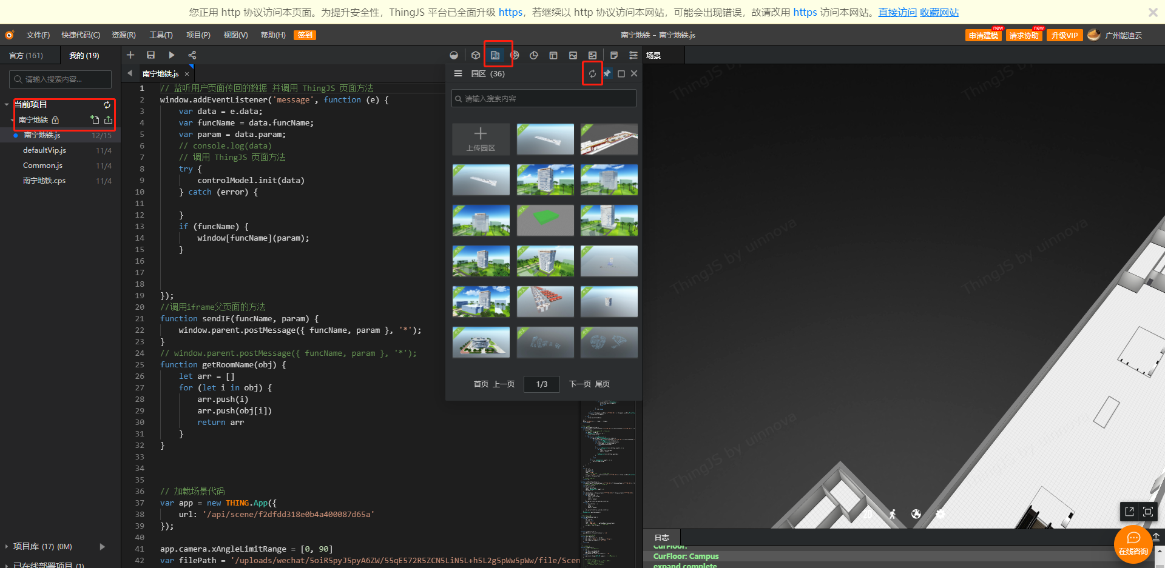
9 | 华为 | qa1老开发环境 | https://qa1-dev1.besclouds.com/studio/index.html#/ | liyuhong3@huawei.com/liyuhong123(qa1老环境) liyuhong/Liyuhong@123 | qa1华为基线开发环境
 |  | qa1老开发环境的ioc | https://qa1-dev1.besclouds.com/magno/render/SmartCampus__SystemManagement_0000000000OiXFSeIQvR/Login | lwx5333396/Liyuhong@123 xwx5333397/!Pr0d123456 | qa1华为开发环境IOC
 |  | qa1-dev1新租户开发环境 | https://qa1-dev1.besclouds.com/studio/index.html#/ | liyuhong10/Liyuhong@123（qa1新租户的管理态账号） liangshutian10/Liyuhong@123（qa1新租户的管理态账号） | 新租户账号登录管理态：登录后，右上角选择生产环境切到ioc，点击进入ioc
 |  | qa1-dev1新租户 | https://qa1-dev1.besclouds.com/magno/render/SmartCampus__UnifiedPortal_0000000000fz9S8vC2wz/MainPortal#c010000000Qkh1W1GXHE | liyuhong10/Liyuhong@123 | qa1-dev1新租户ABC平台
 |  | qa1-CI租户 | https://qa1-dev1.besclouds.com/studio/login.html | zengxiangbin_ci/!Pr0d1234 | 基线CI租户开发环境
 |  | qa1-CI租户 | https://qa1-dev1.besclouds.com/magno/render/SmartCampus__SystemManagement_0000000000TK3xNftiL3/Login | zengxiangbin/Admin_0001 | 基线CI租户IOC环境
 |  | 新环境CI租户ABC平台 | https://qa1-dev1.besclouds.com/studio/index.html#/ | zengxiangbin10_ci/!Pr0d1234
 |  | 新环境CI租户IOC平台 | https://qa1-dev1.besclouds.com/magno/render/SmartCampus__SystemManagement_0000000000gRClskYW6z/Login | zengxiangbin/!Pr0d1234
 |  | NGBA_ci租户 | https://qa1-dev1.besclouds.com/
 |  | NGBA_ci租户
 |  | qa5 | https://qa5-dev.besclouds.com/magno/render/SmartCampus__UnifiedPortal_0000000000i0oNOS14Mb/MainPortal#c010000000e5TkYFXA4u | zengxiangbin21/!Pr0d1234 | qa5华为开发环境IOC（打开地址，登录第一个账号后，右上角选择生产环境切到ioc，点击进入ioc后，输入第二个账号）
10 | 一碑 | 正式 | http://47.99.95.182:1690/ | 15920155721/123456 | 正式
 | 极光 |  | https://www.jiguang.cn | canlead/canlead_dev
 | 禅道 |  | http://192.168.16.210:81/zentao | liyuhong/abc123!!、admin/abc123!!
 | 接口地址 |  | https://www.showdoc.com.cn/980483390283564?page_id=5152796720481300
 | 接口数据格式转换 |  | http://fplf.cleos.com.cn/#/test

 |  |  |  | 18860213084 | 业主邀请维保
 |  |  |  | 18648666152
 |  |  |  | 13748172178

